1.IDENTIFICACION
INFORMACIÓN GENERAL |  | INFORMACIÓN DEL ESTUDIO RESPECTIVO
 |  | NODO NÚMERO |  |  |  |  | 33144
 |  | INFORME NÚMERO |  |  |  |  | 255
CONTRATISTA | UNIÓN TEMPORAL MOVILIDAD 2014 | ORDEN DE TRABAJO No. |  |  |  |  | PROGRAMACION BASICA
 |  | FECHA DE LA ORDEN DE TRABAJO |  |  |  |  | -
 |  | FECHA DE LA TOMA DE INFORMACIÓN |  |  |  |  | 270214
 |  | DÌA DE LA SEMANA
OBJETO DEL CONTRATO | REALIZAR LA TOMA DE INFORMACIÓN DE CAMPO, COMO INSUMO DEL PROGRAMA DE MONITOREO, SEGUIMIENTO Y PLANEACIÓN DEL TRÁNSITO Y EL TRANSPORTE DE BOGOTA D.C | TIPO DE ESTUDIO |  |  |  |  | VOLÚMENES POR TIPO DE VEHÍCULO
 |  | NOMBRE DEL ARCHIVO |  |  |  |  | 33144_AK_86_X_AC_43_S_140227_VOL_V1.xlsx
 |  | CÓDIGO DEL ESTUDIO |  |  |  |  | VOL
 |  | LUGAR DE LA TOMA DE INFORMACIÓN
NÚMERO DE CONTRATO | 2072-2013 | COORDENADA X |  |  |  |  | LONGITUD
 |  | COORDENADA Y |  |  |  |  | LATITUD

FECHA DE INICIO DEL CONTRATO | 22-01-2014 | PROFESIONALES RESPONSABLES
 |  | CONSULTOR (DIRECTOR) |  |  |  |  | ING. MSC. SANDRA LUCIA NAVAS TEQUIA
 |  | CONSULTOR (COORDINADOR GENERAL) |  |  |  |  | ING. MSC. LUIS FERNANDO RUBIANO BARRERO
INTERVENTORÍA | UNIVERSIDAD NACIONAL DE COLOMBIA | CONSULTOR (EXPERTO EN TRÁNSITO Y TRANSPORTE) |  |  |  |  | ING. ESP. DIANA PAOLA PARADA
 |  | CONSULTOR (ING ANÀLISIS) |  |  |  |  | ING. ESP. FERNANDO BECERRA
 |  | INTERVENTORÍA (DIRECTOR) |  |  |  |  | ING. MSC. ARTURO ZARATE
 |  | INTERVENTORÍA (ESPECIALISTA) |  |  |  |  | ING. MSC. WILLIAM CASTRO
 |  | INTERVENTORÍA (RESIDENTE) |  |  |  |  | ING. JOSÉ EDWIN TORRES
OBJETO DEL CONTRATO | INTERVENTORÍA TÉCNICA, ADMINISTRATIVA Y FINANCIERA PARA LA TOMA DE INFORMACIÓN DE CAMPO COMO INSUMO DEL PROGRAMA DE MONITOREO, SEGUIMIENTO Y PLANEACIÓN DEL TRÁNSITO Y TRANSPORTE DE BOGOTÁ D.C. | SUPERVISOR SECRETARIA MOVILIDAD |  |  |  |  | ING. FABIAN GONZALEZ

 |  | VERSIONES DEL ESTUDIO
 |  | NÚMERO |  | FECHA | OBSERVACIONES
NÚMERO DE CONTRATO | 2072-2013 | Versión 0 |  | 06/03/14
 |  | Versión 1 |  | 18/03/14 | SE INCLUYERON LAS OBSERVACIONES DE LA INTERVENTORÍA SEGÚN COMUNICADO FI-INT-CMTTUB14-083-14. SE DA RESPUESTA MEDIANTE COMUNICADO ICV-187-C-137. En la hoja 2.Base se revisaron los valores registrados para: Livianos en el periodo de las 05:45-06:00 horas del movimiento 4 y se corrige el valor debido a que no se reinició el contador para ese cuarto de hora; En motos en el periodo de las 06:15-06:30 del movimiento 3 y 4, donde se evidencia una variación en el volumen debido a que se retira camión varado y arrancan todas las motos represadas; Y el 09:15-09:30 horas, también para motos en el movimiento 4, donde en campo se registra la observación de aumento de motos sin explicación aparente.
 |  | Versión 2
FECHA DE INICIO DEL CONTRATO | 21-01-2014 | Versión 3

 |  | DESCRIPCIÓN DE LA TOMA DE INFORMACIÓN
 |  | TIPO DE VEHÍCULO | FACTOR DE EQUIVALENCIA | MOVIMIENTOS AFORADOS |  |  | No. DE PERÍODOS | HORA
ESQUEMA |  |  |  | ACCESO | LENTA | RÁPIDA | HORARIO DEL PERÍODO No. 1 | 22:00-06:00
 |  | L | 1 | NORTE | 1 | 1B | HORARIO DEL PERÍODO No. 2 | 06:00-14:00
 |  | C | 2 | SUR | 2 | 2B | HORARIO DEL PERÍODO No. 3 | 14:00-22:00
 |  |  |  | OCCIDENTE | 3 |  | No. DE HORAS TOMADAS |  | 24
 |  | BT | 2 | ORIENTE | 4 | 4B | HORARIO DE LA TOMA DE INFORMACIÓN |  | 22:00-22:00
 |  | B | 2 |  |  |  | No. DE EQUIPOS UTILIZADOS |  | 12
 |  |  |  | OBSERVACIONES DE LA TOMA DE INFORMACIÒN
 |  | AL | 2 | OBSERVACION |  |  |  |  |  | ACCESO
 |  | AT | 2.5 | EN EL PERIODO DE LAS 06:00-06:15 HORAS, SE PRESENTA CONGESTION VEHICULAR POR CAMION ATRAVESADO EN LA CALI X VILLAVICENCIO. |  |  |  |  |  | TODOS
 |  | BA | 2.5 | A PARTIR DE LAS 12:45 HORAS SE PRESENTAN LLUVIAS. |  |  |  |  |  | TODOS
 |  | ESP | 2 | EN EL PERIODO DE LAS 17:45-18:45 HORAS, SE PRESENTA CHOQUE EN LA VIA. |  |  |  |  |  | NORTE
 |  | INT | 2 | A LAS 04:15 HORAS AUMENTA EL VOLUMEN DE VEHÍCULOS POR SALIDA DEL SECTOR. |  |  |  |  |  | SUR
 |  | C2P | 2.5 | EN EL PERIODO DE LAS 07:15-09:3 HORAS, SE PRESENTA UN CHOQUE. |  |  |  |  |  | SUR
 |  | C2G | 2.5 | EN EL PERIODO DE LAS 10:45-11:00 HORAS, BAJA EL VOLUMEN DE MOTOS SIN NINGUNA CAUSA APARENTE. |  |  |  |  |  | OCCIDENTE
 |  | C3-C4 | 2.5 | EN EL PERIODO DE LAS 16:45-17:00 HORAS, AUMENTA FLUJO DE BICICLETAS. |  |  |  |  |  | OCCIDENTE
 |  | C5 | 2.5 | EN EL PERIODO DE LAS 17:15-17:45 HORAS, BAJA EL FLUJO DE LIVIANOS SIN CAUSA. |  |  |  |  |  | OCCIDENTE
 |  | >C5 | 2.5 | EN EL PERIODO DE LAS 11:35-12:30 Y 13:00-13:45 HORAS, SE PRESENTA CONGESTIÓN. |  |  |  |  |  | ORIENTE
 |  | M | 0.5 | EN EL PERIODO DE LAS 14:30-14:45 HORAS, SE PRESENTA CONGESTIÓN, DEBIDO A CHOQUE EN LA VIA. |  |  |  |  |  | ORIENTE
 |  | BIC | 0.3 | EN EL PERIODO DE LAS 18:30-18:45, DISMINUYE EL FLUJO VEHICULAR, SIN UNA RAZÓN APARENTE. |  |  |  |  |  | ORIENTE

 |  | ANALISIS PUNTUAL
 |  | LA INTERSECCIÓN DE LA AVENIDA CARRERA 86 (AVENIDA CIUDAD DE CALI) CON LA AVENIDA CALLE 43 SUR, SE ENCUENTRA UBICADA EN SUROCCIDENTE DE LA CIUDAD. EN LA LOCALIDAD KENNEDY. LA AVENIDA CIUDAD DE CALI CUENTA CON CUATRO CALZADAS Y PERMITE LA CIRCULACIÓN ESTE-OESTE Y VICEVERSA; LAS CALZADAS INTERNAS ESTÁN CONFORMADAS POR DOS CARRILES CADA UNA Y SON PARA USO EXCLUSIVO DEL SISTEMA DE TRANSMILENIO, LAS EXTERNAS SE CONFORMAN DE TRES CARRILES CADA UNA Y ES DE USO PARA TRÁFICO MIXTO. LA CALLE 43 SUR, ES UNA VÍA DE DOS CALZADAS CON SENTIDO DE CIRCULACIÓN NORTE-SUR Y VICEVERSA, CADA CALZADA ESTÁ CONFORMADA TRES CARRILES Y PERMITE EL TRÁFICO MIXTO DE VEHÍCULOS; EL PASO DE ESTA VÍA ES A NIVEL DE LA AVENIDA CALLE 86. EL VOLUMEN TOTAL AFORADO DURANTE EL DÍA JUEVES 27 DE FEBRERO DE 2014 FUE DE 107.360 VEHÍCULOS MIXTOS, COMPUESTOS DE LA SIGUIENTE MANERA: EL 43,1% CORRESPONDEN A VEHÍCULOS LIVIANOS, EL 33,1% MOTOS, EL 16,4% A TRANSPORTE PÚBLICO COLECTIVO (COLECTIVOS, BUSETA / BUSETON, BUSES) Y EL 5,7% A VEHÍCULOS DE CARGA. LOS PERÍODOS DE MÁXIMA DEMANDA SE PRESENTAN ENTRE LAS 06:15 Y LAS 07:15 HORAS, Y ENTRE LAS 16:45-17:45 HORAS. LA HORA PICO TOTAL DE LA INTERSECCIÓN SE REGISTRA ENTRE LAS 06:15-07:15 HORAS, PERIODO EN EL QUE SE MOVILIZA UN TOTAL DE 7.990 VEHÍCULOS MIXTOS, DE LOS CUALES EL 51,7% CORRESPONDE A MOTOS, EL 28,1% VEHÍCULOS LIVIANOS, EL 13,9% A TRANSPORTE PUBLICO COLECTIVO Y MASIVO, EL 4,3% A TRANSPORTE DE CARGA Y FINALMENTE LAS BICICLETAS CON UNA PARTICIPACIÓN DEL 2%.

 |  | REGISTRO FOTOGRÁFICO
 |  | 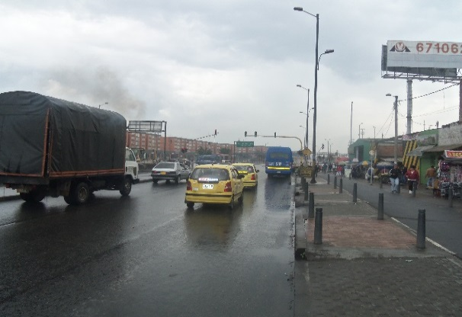 |  |  |  |  | 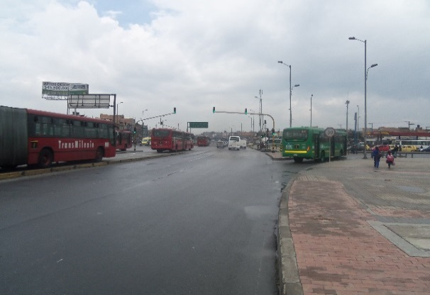

 |  | ACCESO NORTE |  |  |  |  | ACCESO SUR

 |  | 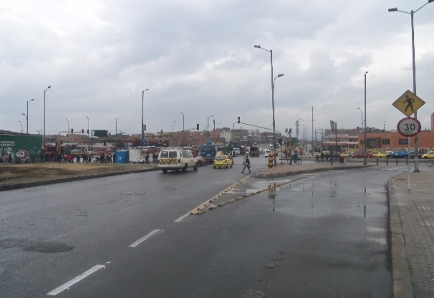 |  |  |  |  | 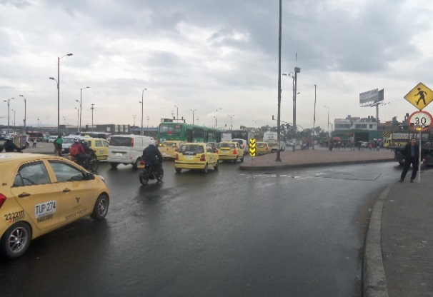

 |  | ACCESO OCCIDENTE |  |  |  |  | ACCESO ORIENTE

